Naslov
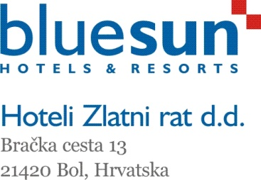


Obveznik: HOTELI ZLATNI RAT d.d. – MB 2913682, OIB 52164567674

Temeljem Zakona o tržištu kapitala (NN 88/08, 146/08, 74/09) članak 410.

TROMJESEČNI IZVJEŠTAJ ZA PERIOD OD X - XII 2018.

IZVJEŠTAJ ZA PERIOD OD I - XII 2018.

SADRŽAJ:

1. Tromjesečni financijski izvještaji i izvještaji za period od I - XII 2018.
2. Bilješke uz financijske izvještaje Društva za četvrto tromjesečje 2018. i za period I - XII 2018.
3. Međuizvještaj poslovodstva
4. Izjava poslovodstva o odgovornosti
5. Priopćenje

Bol, 27.02.2019.

